Datos
HOJA DE RECOLECCIÓN DE DATOS — SPC /CARLOS CADENA- MARIA JOSE- EDWIN- FRANCISCO

Complete los campos de configuración y luego ingrese las mediciones por subgrupo

CONFIGURACIÓN DEL ESTUDIO
Empresa / Planta: |  |  |  | Variable a medir (CTQ): | EJEMPLO: CANTIDAD DE AGUA
Responsable / Ingeniero: |  |  |  | Unidad de medida: | VOLUMEN, PESO
Fecha de inicio: |  |  |  | Instrumento de medición: | EJEMPLO: Calibrador vernier
Fecha de finalización: |  |  |  | Tamaño de subgrupo (n): | 5

MEDICIONES POR SUBGRUPO (mínimo 20 subgrupos recomendados)
# | Fecha / Turno | X1 | X2 | X3 | X4 | X5 | Observaciones
 |  | (valor numérico) | (valor numérico) | (valor numérico) | (valor numérico) | (valor numérico)
1
2
3
4
5
6
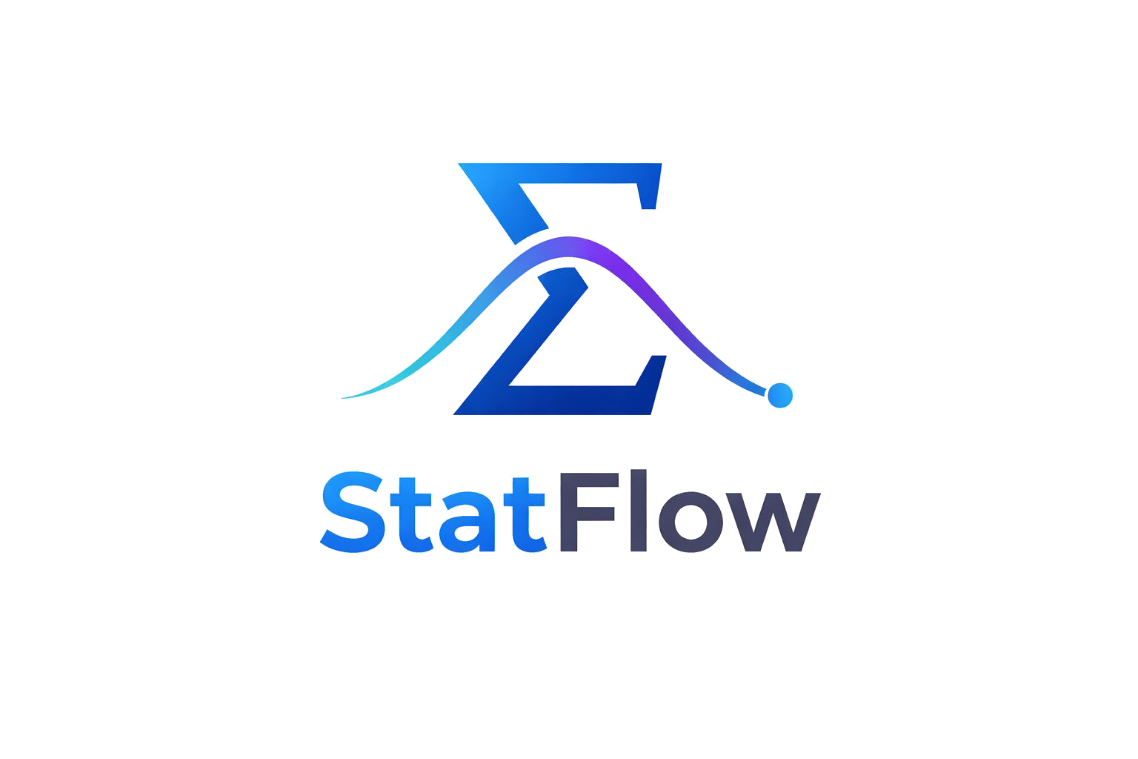
7
8
9
10
11
12
13
14
15
16
17
18
19
20
21
22
23
24
25
26
27
28
29
30

LEYENDA DE COLORES
 | Celda que DEBE ser llenada por el operario
 | Dato válido ingresado
 | Fila alternada — solo formato visual
 | Encabezado o referencia — NO modificar

Guarda el archivo con el nombre: datos_spc_[empresa]_[fecha].xlsx antes de subir al software

